Sayfa1
MDA
2.481 | 100
1.673 | 50
0.994 | 25
0.513 | 12.5
0.288 | 6.25
0.122 | 3.125
0 | 0
 | absorbans | abs-blank | expected | result
std1 | 2.511 | 2.481 | 100 | 99.11157344
std2 | 1.703 | 1.673 | 50 | 52.40258016
std3 | 1.024 | 0.994 | 25 | 24.29762944
std4 | 0.543 | 0.513 | 12.5 | 10.54810976
std5 | 0.318 | 0.288 | 6.25 | 5.87012576
std6 | 0.152 | 0.122 | 3.125 | 3.13537536
blank | 0.03 | 0 | 0 | 1.5134

Numune | absorbans | abs-blank | result | Not
1 | 0.9 | 0.87 | 20.264336 |  | concentratıon (mmol/L)
2 | 0.224 | 0.194 | 4.24681344
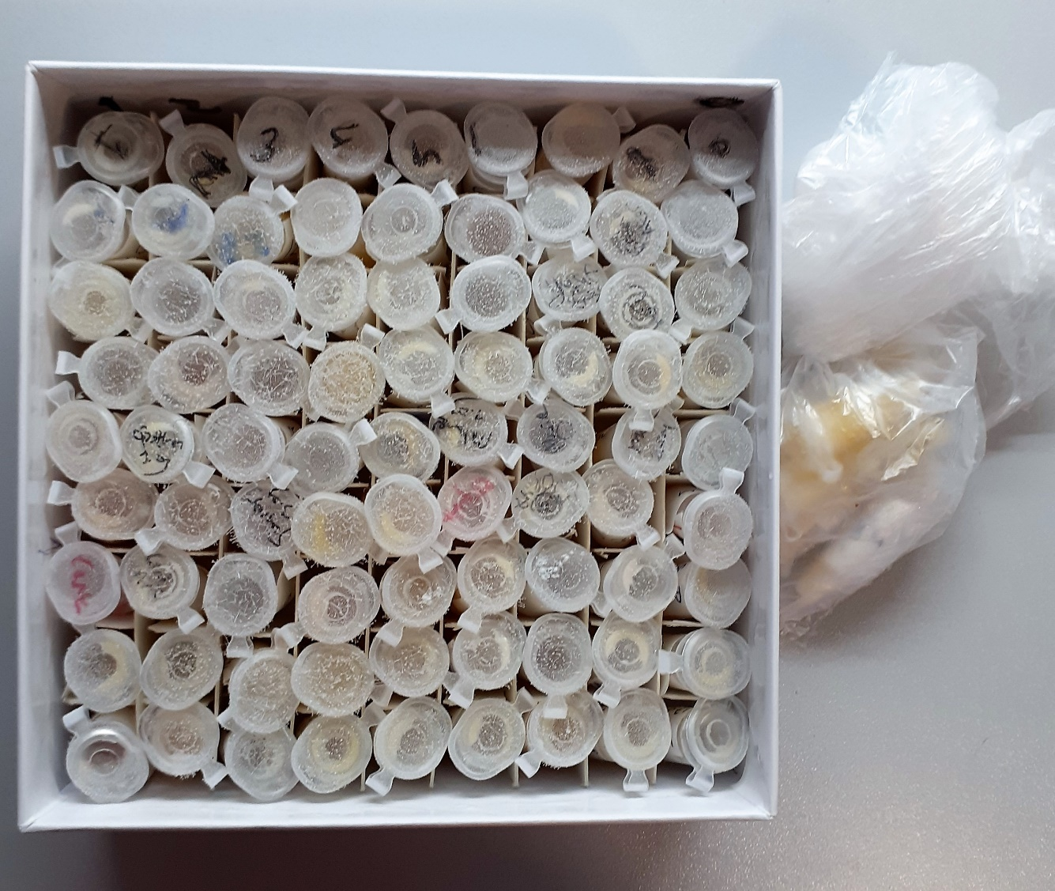
3 | 0.409 | 0.379 | 7.62748864
4 | 0.303 | 0.273 | 5.59800416
5 | 0.442 | 0.412 | 8.30994976
6 | 0.384 | 0.354 | 7.12648064
7 | 0.561 | 0.531 | 10.97063744
8 | 0.251 | 0.221 | 4.69311264
9 | 0.712 | 0.682 | 14.79690496
10 | 0.913 | 0.883 | 20.67125056
11 | 0.412 | 0.382 | 7.68853696
12 | 0.2 | 0.17 | 3.863616
13 | 0.273 | 0.243 | 5.06866496
14 | 0.254 | 0.224 | 4.74369504
15 | 0.372 | 0.342 | 6.89089856
16 | 0.377 | 0.347 | 6.98867136
17 | 0.269 | 0.239 | 4.99958784
18 | 0.256 | 0.226 | 4.77752704
19 | 0.225 | 0.195 | 4.263056
20 | 0.171 | 0.141 | 3.41755424
21 | 0.752 | 0.722 | 15.89483136
22 | 0.472 | 0.442 | 8.95123456
23 | 0.431 | 0.401 | 8.07979104
24 | 0.171 | 0.141 | 3.41755424
25 | 0.503 | 0.473 | 9.63477216
26 | 0.447 | 0.417 | 8.41545056
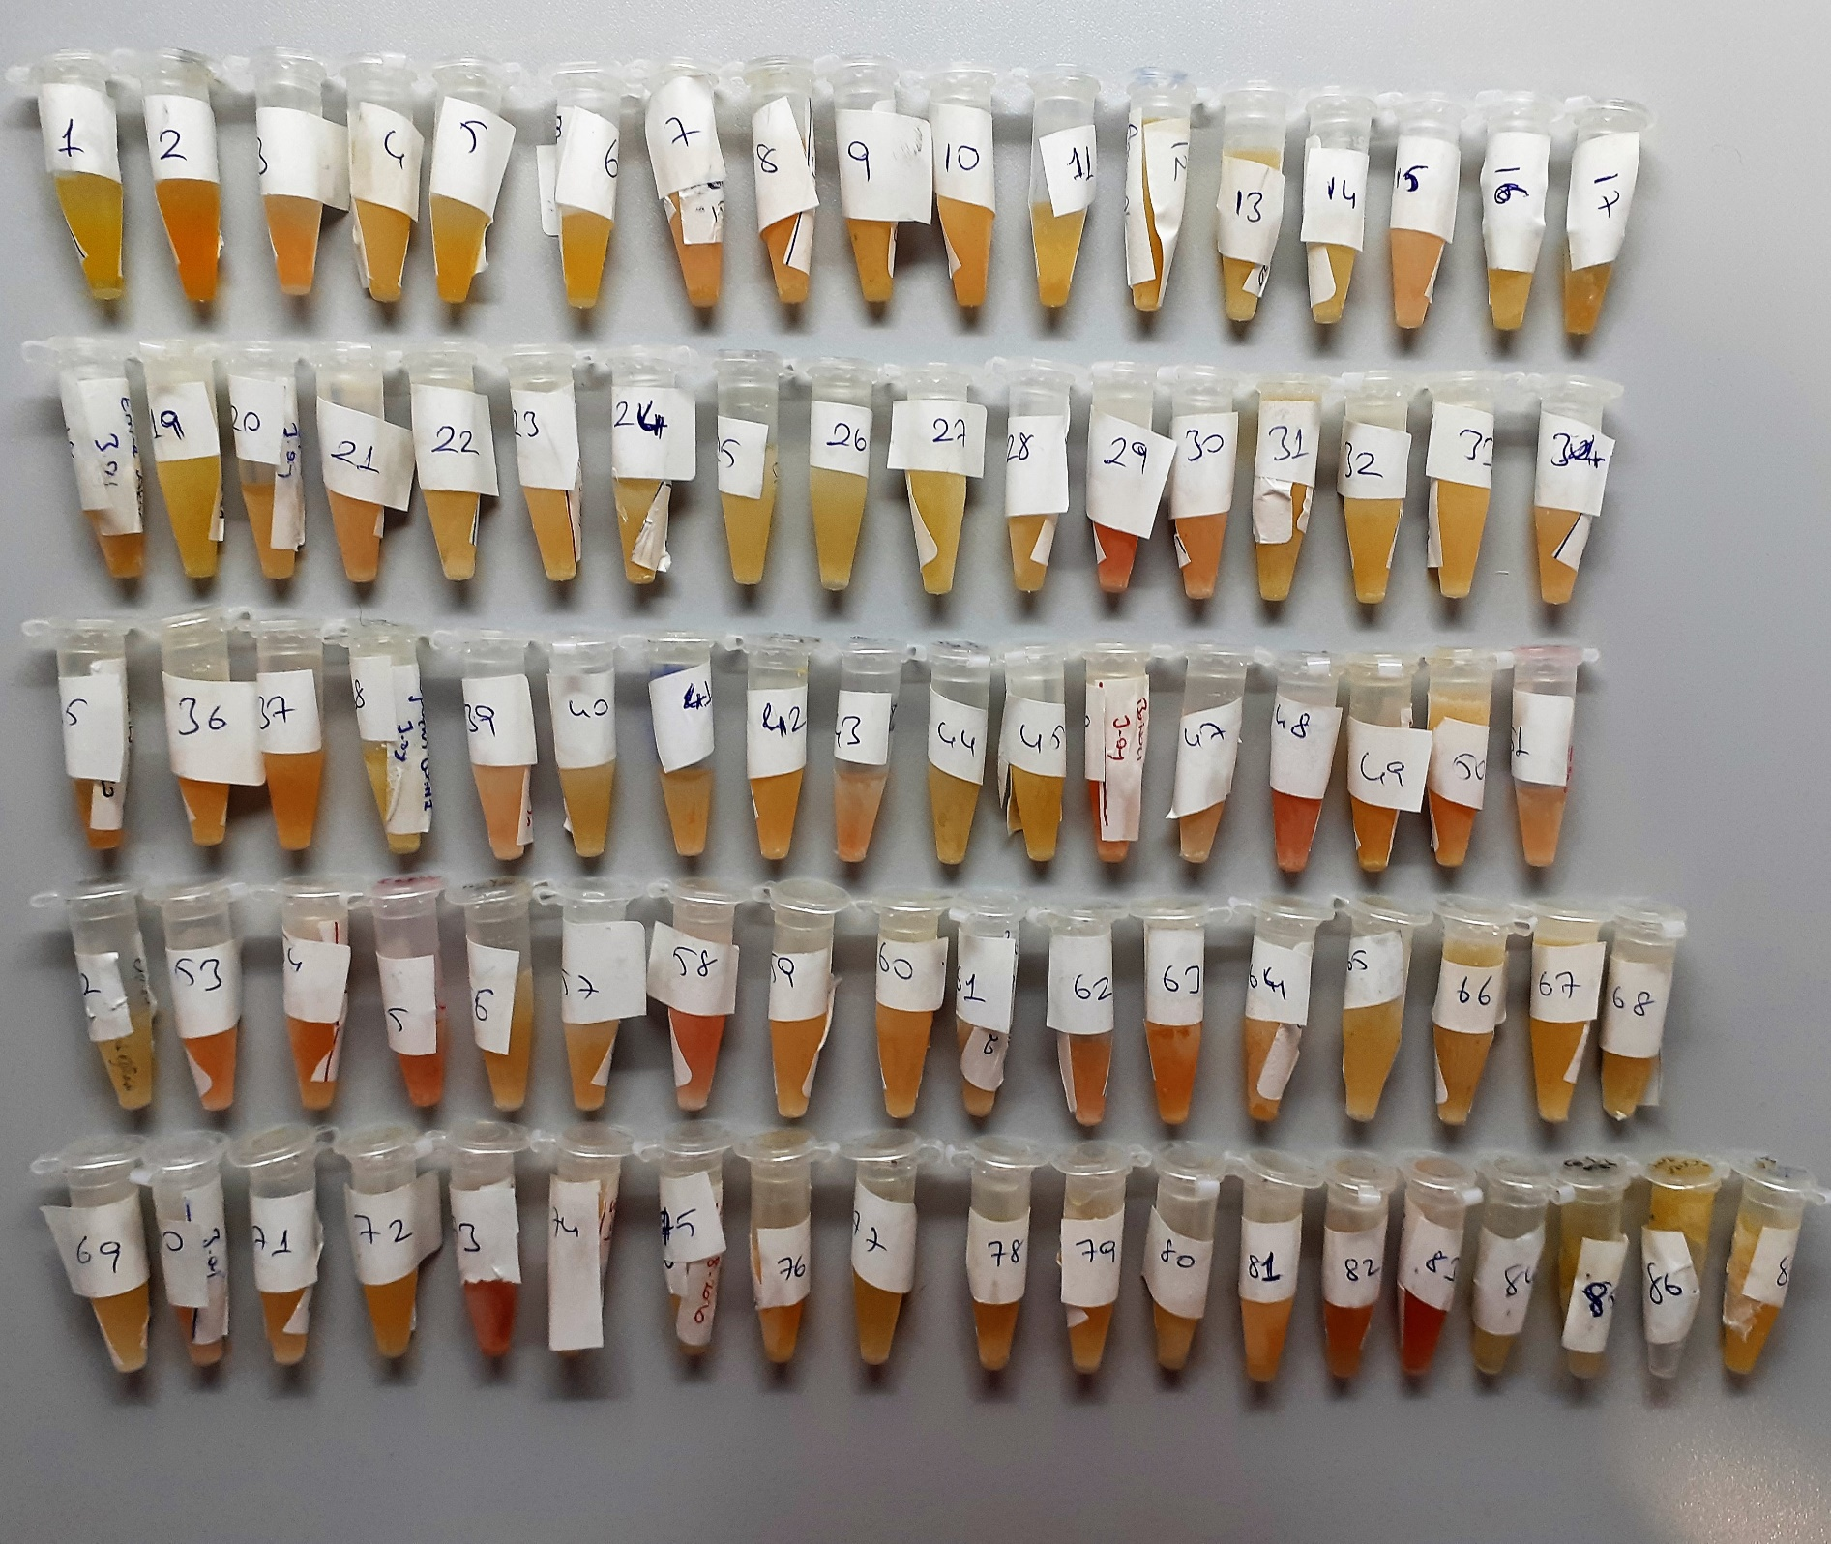
27 | 0.135 | 0.105 | 2.889656
28 | 0.154 | 0.124 | 3.16470304
29 | 0.589 | 0.559 | 11.64212224 | hemolizli
30 | 0.258 | 0.228 | 4.81144736 | hemolizli
31 | 0.549 | 0.519 | 10.68815744
32 | 0.221 | 0.191 | 4.19821824
33 | 0.227 | 0.197 | 4.29560736
34 | 0.222 | 0.192 | 4.21439456
35 | 0.19 | 0.16 | 3.707704
36 | 0.187 | 0.157 | 3.66136096
37 | 0.926 | 0.896 | 21.08189664
38 | 0.44 | 0.41 | 8.267904
39 | 1.004 | 0.974 | 23.62413504
40 | 0.379 | 0.349 | 7.02793504
41 | 0.659 | 0.629 | 13.39656864
42 | 0.366 | 0.336 | 6.77429984
43 | 0.599 | 0.569 | 11.88613344
44 | 0.234 | 0.204 | 4.41023264
45 | 0.843 | 0.813 | 18.52422176
46 | 0.358 | 0.328 | 6.62007136 | hemolizli
47 | 0.404 | 0.513 | 10.54810976
48 | 0.291 | 0.261 | 5.38388384 | hemolizli
49 | 0.333 | 0.303 | 6.14721536
50 | 0.26 | 0.23 | 4.845456
51 | 0.594 | 0.564 | 11.76385184
52 | 0.564 | 0.534 | 11.04175424
53 | 0.408 | 0.378 | 7.60718336
54 | 0.265 | 0.235 | 4.930864
55 | 0.395 | 0.365 | 7.345224 | hemolizli
56 | 1.648 | 1.618 | 49.74714496 | lipemi
57 | 0.494 | 0.464 | 9.43413984
58 | 0.374 | 0.344 | 6.92994144 | hemolizli
59 | 1.436 | 1.406 | 40.13655744 | lipemi
60 | 0.969 | 0.939 | 22.46677184
61 | 0.506 | 0.476 | 9.70204704
62 | 0.336 | 0.306 | 6.20322944
63 | 0.214 | 0.184 | 4.08560224
64 | 0.519 | 0.489 | 9.99586784
65 | 0.993 | 0.963 | 23.25747776
66 | 0.27 | 0.24 | 5.016824
67 | 1.007 | 0.977 | 23.72459616
68 | 0.861 | 0.831 | 19.06598144
69 | 0.603 | 0.573 | 11.98435616
70 | 0.298 | 0.268 | 5.50840096
71 | 0.223 | 0.193 | 4.23059296
72 | 0.186 | 0.156 | 3.64595744
73 | 0.13 | 0.1 | 2.8186 | hemolizli
74 | 0.112 | 0.082 | 2.56736896
75 | 0.316 | 0.286 | 5.83355584
76 | 1.054 | 1.024 | 25.32443104
77 | 1.443 | 1.413 | 40.43804576
78 | 0.693 | 0.663 | 14.28776576
79 | 0.522 | 0.492 | 10.06420256
80 | 1.61 | 1.58 | 47.951496
81 | 0.767 | 0.737 | 16.31566176
82 | 0.938 | 0.908 | 21.46426656
83 | 0.695 | 0.665 | 14.340984 | hemolizli
84 | 0.282 | 0.252 | 5.22538016
85 | 0.403 | 0.373 | 7.50598816
86 | 0.146 | 0.116 | 3.04792224
87 | 1.04 | 1.01 | 24.842784

